マイページ
外部設計書 |  |  |  |  | 画面名 |  | マイページ |  |  |  |  | 作成者 | 金指雅人 |  |  | 更新者
 |  |  |  |  | システム名 |  | Mypage |  |  |  |  | 作成日 | 2022-06-08 |  |  | 更新日
 |  |  |  |  | 備考

 | 画面設計
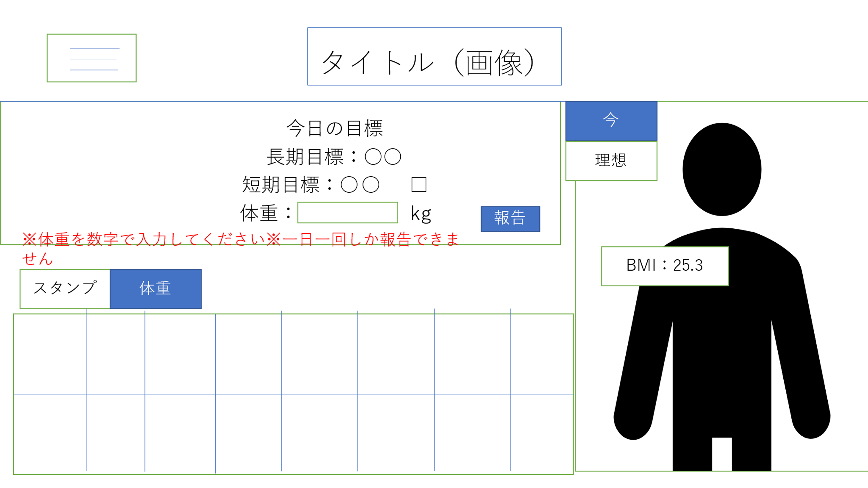

顔写真のサイズ
327*277

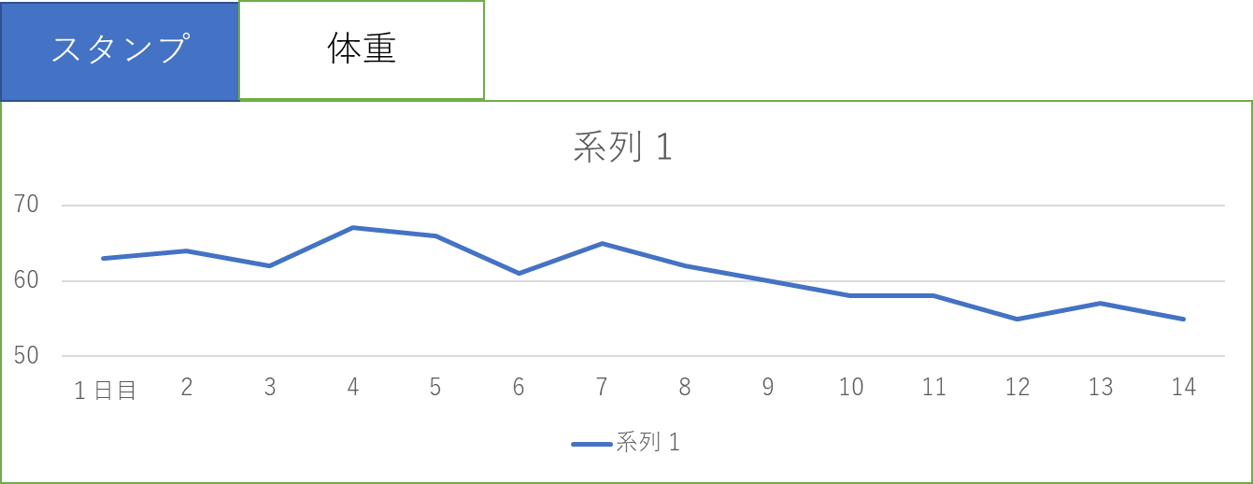

 | 機能設計

 |  | ページロード |  |  |  |  |  |  |  | 表の切り替え
 |  |  | ロード時に以下の処理を実行 |  |  |  |  |  |  |  | 体重推移と達成状況を切り替えるタブを用意（デフォルトは達成状況）
 |  |  | ログイン状態を判定し、ログイン状態であれば選択した長期目標、短期目標を表示、 |  |  |  |  |  |  |  | 選択したタブに応じて各表を表示する。
 |  |  | 現在の状態を反映したスタンプカード、体重推移表、アバターを表示する。

 |  | タイトルロゴ |  |  |  |  |  |  |  | メニューボタン
 |  |  | ロゴ画像をクリックするとマイページに飛べる（他のページと共通） |  |  |  |  |  |  |  | ページ左上のボタンを押すことで
 |  |  |  |  |  |  |  |  |  |  | ページ選択用のメニューが表示される
 |  | 提出 |  |  |  |  |  |  |  |  | 内容として
 |  |  | 上記記入欄の短期目標を達成したら☑、体重を記入 |  |  |  |  |  |  |  | ・登録情報の変更、更新
 |  |  | 「報告」ボタンを押すことでデータベースに保存、 |  |  |  |  |  |  |  | ・過去の活動実績
 |  |  | 長期目標を達成したらほめるページへ遷移 |  |  |  |  |  |  |  | のページへ移動する
 |  |  | 長期目標の達成、未達成にかかわらず短期目標設定画面へ遷移する。
 |  |  | 体重の入力がなければエラーメッセージを表示する。次の画面に進めない。
 |  |  | 体重が数字でないときにもエラーとして表示して進めない。
 |  |  | 一日一回より多く報告しようとするとエラーメッセージを表示する
 |  | アバター
 |  |  | 現在の身長、体重に合わせたBMI値に合わせて
 |  |  | アバターの体格を変更
 |  |  | 理想の時と現在のBMIを算出して表示する
 |  |  | 短期目標の達成数に応じてアバターの色が変化（スタンプ３個ごとに色が変化する）
 |  |  | （理想の状態と比較するために切り替えボタンを設置、理想の状態と現在のアバターを切り替えて表示する）
 |  |  | 登録画面にて挿入した顔写真を顔のところに表示する。
 |  |  | 顔写真のところを再度クリックすると写真を挿入する場面になって新しい顔写真を挿入できる。

 | 項目定義書

 | No |  | 物理名 | 論理名 |  | 画面型 |  | データ型 | min |  | max | DBテーブル |  | DBカラム | 備考
 |  | 1 | corptitle | タイトル |  | Link |  |  |  |  |  |  |  |  | 画像をリンクとして利用
 |  | 2 | menu_button | メニューボタン |  | Label
 |  | 3 | day_check | 短期目標達成 |  | checkbox |  | boolean |  |  |  | Day_report |  | Day_check
 |  | 4 | day_weight | 体重入力 |  | textbox |  | double |  |  |  | Day_report |  | Day_weight
 |  | 5 | report_button | 報告ボタン |  | submit
 |  | 6 | current_avater | 現在アバター |  | image |  |  |  |  |  |  |  |  | 現在と理想のアバターを切り替えて表示
 |  | 7 | ideal_avater | 理想アバター |  | image |  |  |  |  |  |  |  |  | 現在と理想のアバターを切り替えて表示
 |  | 8 | current_avater_button | アバター切り替えボタン(理想) |  | button
 |  | 9 | ideal_avater_button | アバター切り替えボタン（理想） |  | button
 |  | 10 | stamp | 目標達成度合い |  | image |  |  |  |  |  |  |  |  | スタンプカードと体重推移を切り替えて表示
 |  | 11 | weight_pass | 体重推移 |  | image |  |  |  |  |  |  |  |  | スタンプカードと体重推移を切り替えて表示
 |  | 12 | stamp_button | スタンプカード切り替えボタン |  | button
 |  | 13 | waight_pass_button | 体重推移切り替えボタン |  | button
 |  | 14
 |  | 15
 |  | 16
 |  | 17
 |  | 18

ログイン
外部設計書 |  |  |  |  |  | 画面名 |  | ログイン |  |  |  | 作成者 | 小島 佐分 |  |  | 更新者
 |  |  |  |  |  | システム名 |  |  |  |  |  | 作成日 | 2022-06-07 |  |  | 更新日
 |  |  |  |  |  | 備考

 | 画面設計

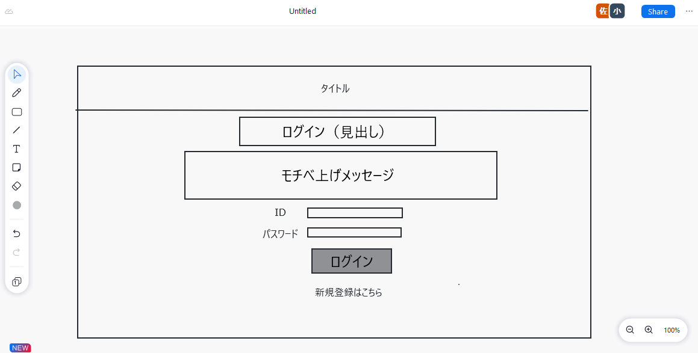

 | 機能設計

 |  |  | ログイン
 |  |  |  | 保持しているIDとパスワードを入力する。

 |  |  | 「ログインボタン」をクリック
 |  |  |  | 内部データとID,パスワードが一致すればログイン
 |  |  |  | →マイページへ遷移

 |  |  | IDを持っていない場合
 |  |  |  | 新規登録文をクリック
 |  |  |  | →新規登録画面に遷移

 | 項目定義書

 | No |  | 物理名 |  | 論理名 |  | 画面型 |  | データ型 | min | max | DBテーブル |  | DBカラム | 備考
 |  | 1 | corptitle |  | タイトル |  | label
 |  | 2 | pagetitle |  | 見出し |  | label
 |  | 3 | message |  | メッセージ |  | label
 |  | 4 | id |  | ID |  | Textbox |  | String | 0 | 20 | Users |  | id
 |  | 5 | password |  | パスワード |  | Textbox |  | String | 0 | 20 | Users |  | pw
 |  | 6 | login_button |  | ログイン |  | submit
 |  | 7 | register_link |  | 新規登録 |  | Link

新規登録
外部設計書 |  |  |  |  |  | 画面名 |  | 新規登録 |  |  |  |  | 作成者 | 小島、佐分 |  |  | 更新者
 |  |  |  |  |  | システム名 |  |  |  |  |  |  | 作成日 | 2022-06-08 |  |  | 更新日
 |  |  |  |  |  | 備考

 | 画面設計

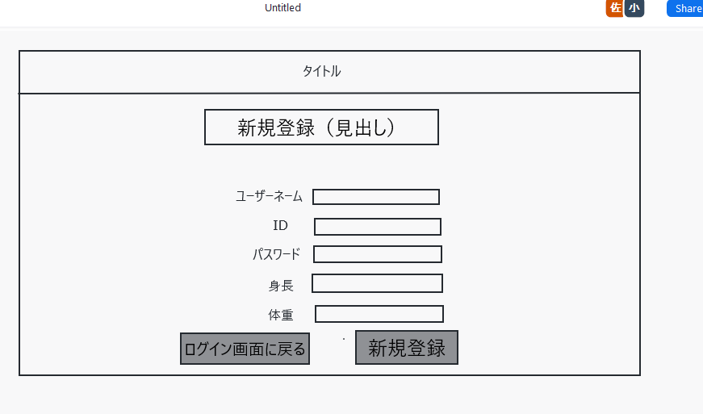

あなたの顔写真
ファイルを選択を選択

IDが既存であれば登録できないようなシステムを作る

 | 機能設計

 |  |  | フォーム入力
 |  |  |  | ユーザーネーム、ID、PW、身長、体重5つの必須項目を入力

 |  |  | 「新規登録ボタン」をクリック
 |  |  |  | すべての項目の入力が確認されれば登録完了（データベースに保存）→初期チェックテスト画面へ

 |  |  | 「ログインに戻るボタン」をクリック
 |  |  |  | ログインに戻る、フォームに記述した内容は保存されない

 |  |  | ※パスワード入力欄
 |  |  |  | ●で隠れる仕様

 | 項目定義書

 | No |  | 物理名 |  | 論理名 |  | 画面型 |  | データ型 | min | max |  | DBテーブル |  | DBカラム | 備考
 |  | 1 | corptitle |  | タイトル |  | label
 |  | 2 | pagetitle |  | 見出し |  | label
 |  | 3 | username |  | ユーザーネーム |  | Textbox |  | String | 0 |  | 20 | Users |  | name
 |  | 4 | id |  | ID |  | Textbox |  | String | 0 |  | 20 | Users |  | id
 |  | 5 | password |  | パスワード |  | Textbox |  | String | 0 |  | 20 | Users |  | pw
 |  | 6 | height |  | 身長 |  | Textbox |  | double | 0 |  | 20 | Users |  | height
 |  | 7 | weight |  | 体重 |  | Textbox |  | double | 0 |  | 20 | Users |  | weight
 |  | 8 | register_button |  | 新規登録 |  | submit
 |  | 9 | backlogin_button |  | 戻る |  | submit
 |  | 10 | file_button |  | ファイルを選択 |  | file

パーソナルデータ
外部設計書 |  |  |  |  |  | 画面名 |  | パーソナルデータ |  |  |  | 作成者 | 小島、佐分 |  |  | 更新者
 |  |  |  |  |  | システム名 |  |  |  |  |  | 作成日 | 2022-06-08 |  |  | 更新日
 |  |  |  |  |  | 備考

 | 画面設計

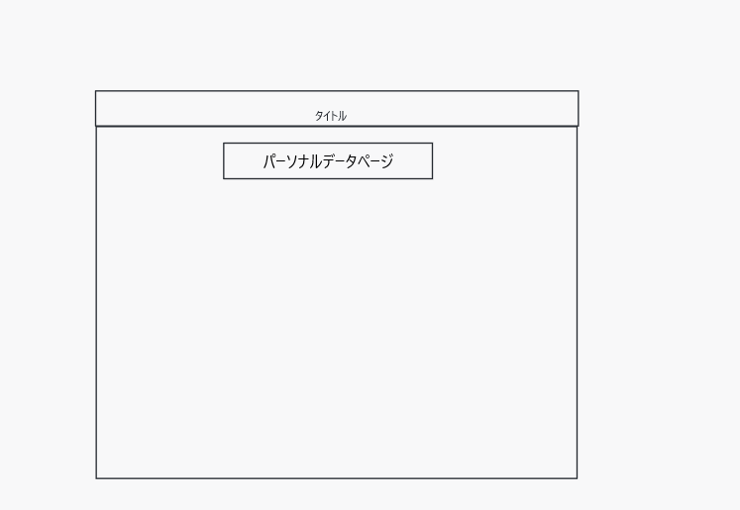

＝

ファイルを選択
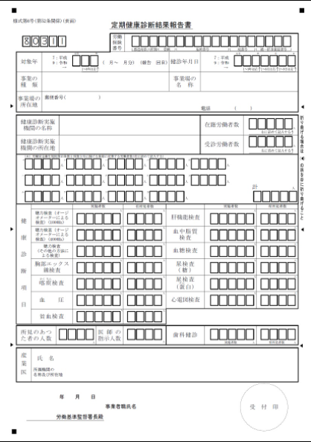

 | 機能設計

 |  |  | 「ファイルを選択」をクリック
 |  |  |  | 健康診断書の画像をアップロード

 |  |  | 「メニュータグ」をクリック
 |  |  |  | 他ページとすり合わせ

 | 項目定義書

 | No |  | 物理名 |  | 論理名 |  | 画面型 |  | データ型 | min | max | DBテーブル |  | DBカラム | 備考
 |  | 1 | corptitle |  | タイトル |  | label
 |  | 2 | pagetitle |  | 見出し |  | label
 |  | 3 | menu_button |  | メニュー |  | submit
 |  | 4 | file_button |  | ファイル選択 |  | file
 |  | 5
 |  | 6
 |  | 7
 |  | 8
 |  | 9
 |  | 10

過去データ閲覧
外部設計書 |  |  |  |  | 画面名 |  | 過去データ閲覧 |  |  |  | 作成者 | 小島、佐分 |  |  | 更新者
 |  |  |  |  | システム名 |  |  |  |  |  | 作成日 | 2022-06-08 |  |  | 更新日
 |  |  |  |  | 備考

 | 画面設計

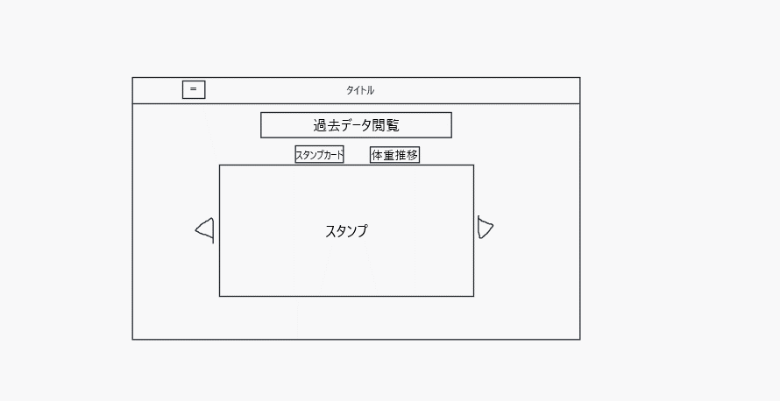

2022/06/01~06/14

 | 機能設計

 |  | タイトルをクリック⇒マイページへ遷移

 |  | メニューボタンをクリック⇒メニュー項目が表示

 |  | スタンプカードボタンをクリック⇒スタンプカードアーカイブを表示

 |  | 体重推移ボタンをクリック⇒体重推移グラフを表示

 |  | ▷（次の期間へボタン）をクリック⇒二週間後のデータを表示

 |  | ◁（前の期間へボタン）をクリック⇒二週間前のデータを表示

 | 項目定義書

 | No |  | 物理名 | 論理名 |  | 画面型 |  | データ型 | min | max | DBテーブル |  | DBカラム | 備考
 |  | 1 | corptitle | タイトル |  | label
 |  | 2 | pagetitle | 見出し |  | label
 |  | 3 | paststamp_button | スタンプカード
 |  | 4 | pastweight_button | 体重推移
 |  | 5 | stampcard | スタンプカードアーカイブ |  | image
 |  | 6 | weight | 体重推移グラフ |  | image
 |  | 7 | backperiod_button | 前の期間へ
 |  | 8 | nextperiod_button | 次の期間へ
 |  | 9 | menu_button | メニューボタン
 |  | 10 |  | 表示機関 |  |  |  |  |  |  |  |  |  | 表示しているスタンプ/体重の期間

卒業ページ
外部設計書 |  |  |  |  | 画面名 |  | 初期チェックテスト |  |  |  | 作成者 |  | 安部 |  |  | 更新者
 |  |  |  |  | システム名 |  | First_checktest |  |  |  | 作成日 |  | 2022-06-07 |  |  | 更新日
 |  |  |  |  | 備考

 | 画面設計

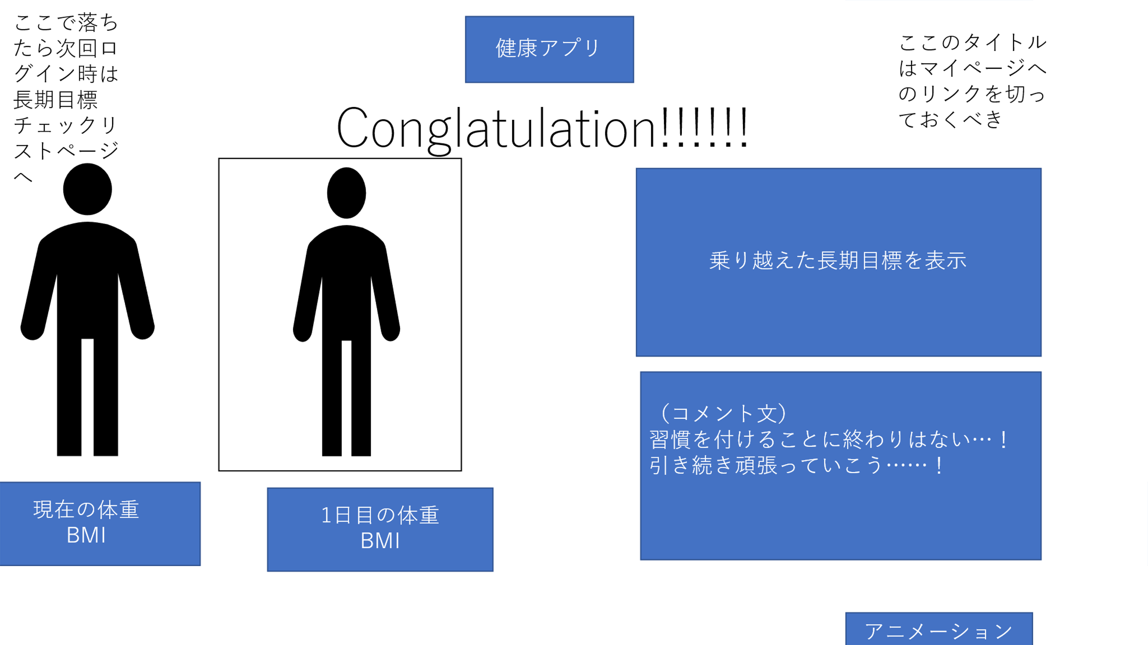
1

2

3
4

7

5
6

 | 機能設計
 |  | ※タイトルをクリックしてもマイページには遷移しない
 |  | ※メニューボタンも表示しない

 |  | 「アニメーションを見る」ボタンをクリック
 |  | ⇒アニメーションページへと遷移

 | 項目定義書

 | No |  | 物理名 | 論理名 |  | 画面型 |  | データ型 | min | max | DBテーブル |  |  | DBカラム | 備考
 | 1 |  | corptitle | タイトル |  | image
 | 2 |  | menu_button | メニューボタン |  | label
 | 3 |  | pagetitle | 見出し
 | 4 |  | comment | 祝福コメント |  |  |  |  |  |  | First_check | s |  | first_answer | 履歴が辿れないのも怖いのでDBに送る。
 | 5 |  | first_avater | 初期アバター |  | image
 | 6 |  | current_avater | 現在アバター |  | image
 | 7 |  | first_weight | 初期体重データ
 | 8 |  | current_weight | 現在体重データ
 | 9 |  | anime_button | アニメーションを見る |  | submit

アニメーションページ
外部設計書 |  |  |  |  | 画面名 |  | ログイン |  |  |  | 作成者 | 小島 佐分 |  |  | 更新者
 |  |  |  |  | システム名 |  |  |  |  |  | 作成日 | 2022-06-07 |  |  | 更新日
 |  |  |  |  | 備考

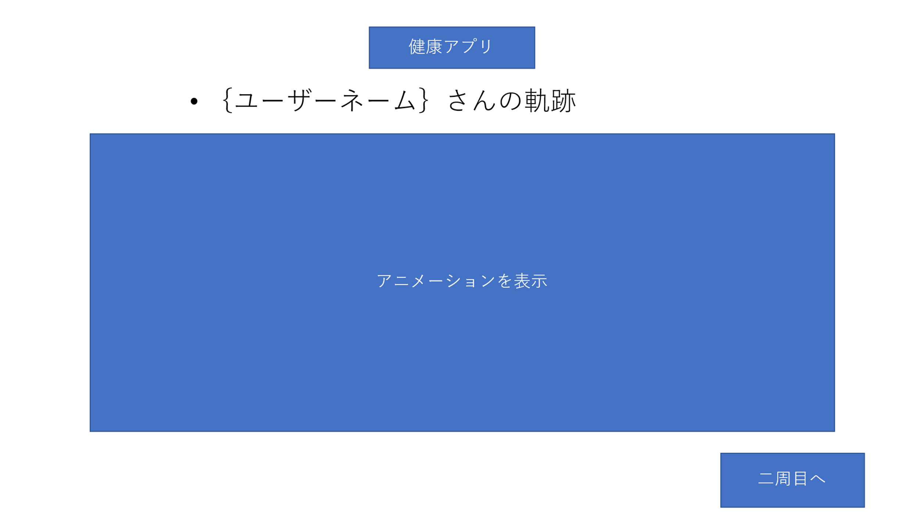
 | 画面設計

 | 機能設計

 |  |  | 「二周目へ」ボタンをクリック⇒初期チェックテスト画面へ遷移

 | 項目定義書

 | No |  | 物理名 | 論理名 |  | 画面型 |  | データ型 | min | max | DBテーブル |  | DBカラム | 備考
 |  | 1 | corptitle | タイトル |  | image
 |  | 2 | pagetitle | 見出し |  | label
 |  | 3 | anime | アニメーション
 |  | 4 | tofirst_button | 二周目へ |  | submit

達成評価ページ
外部設計書 |  |  |  |  | 画面名 |  | 初期チェックテスト |  |  |  | 作成者 | 安部 |  |  | 更新者
 |  |  |  |  | システム名 |  | First_checktest |  |  |  | 作成日 | 2022-06-07 |  |  | 更新日
 |  |  |  |  | 備考

 | 画面設計
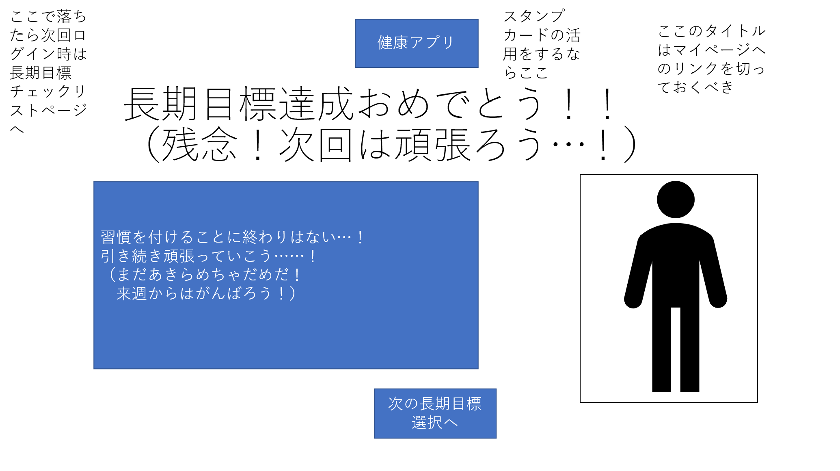

１

 | 機能設計
 |  | 「次の目標選択へ」ボタンを押下⇒[長期目標チェックリスト」ページへと進む

 | 項目定義書

 | No |  | 物理名 | 論理名 |  | 画面型 |  | データ型 | min | max | DBテーブル |  | DBカラム | 備考
 | 1 |  | corptitle | タイトル |  | image
 | 2 |  | pagetitle | 見出し |  | label
 | 3 |  |  | コメント |  | label
 | 4 |  |  | アバター |  | image
 | 5 |  | tolong_button | 次の長期目標設定へ |  | submit
 | 6

長期チェックリスト
外部設計書 |  |  |  |  | 画面名 |  | 初期チェックテスト |  |  |  | 作成者 | 安部 |  |  | 更新者
 |  |  |  |  | システム名 |  | First_checktest |  |  |  | 作成日 | 2022-06-07 |  |  | 更新日
 |  |  |  |  | 備考

 | 画面設計
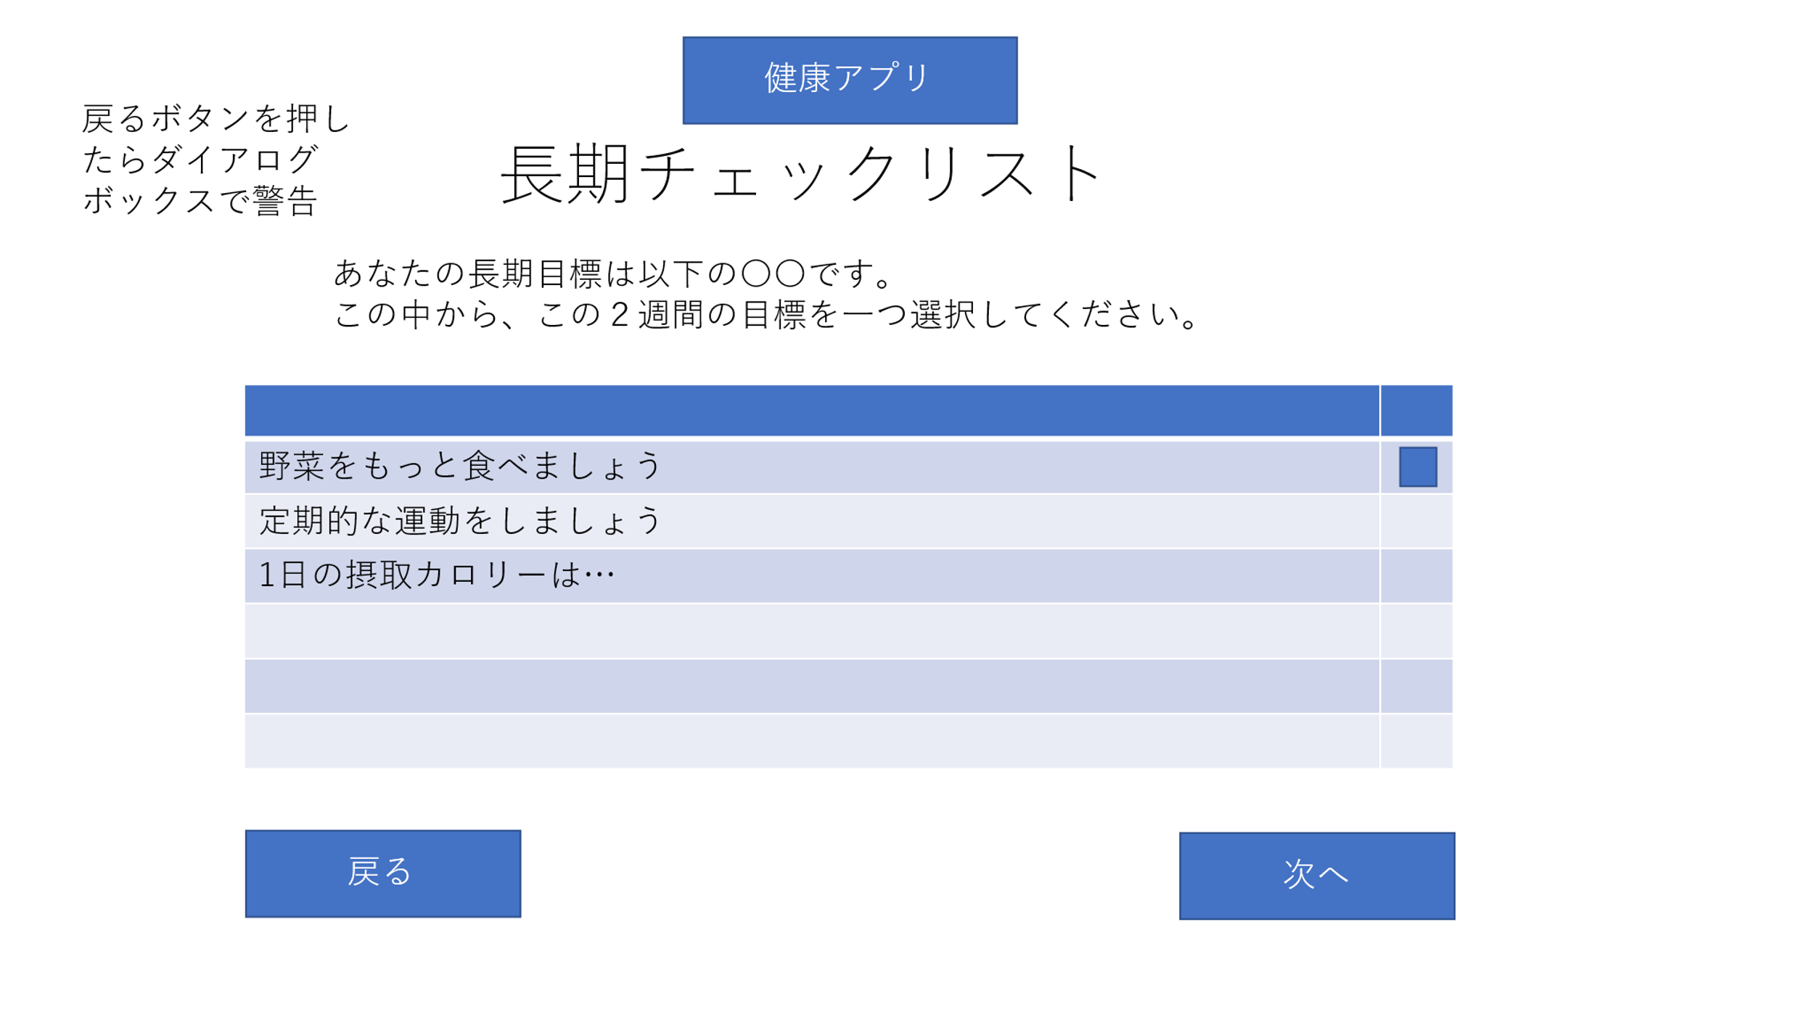

１

 | 機能設計
 |  | 「次へ」ボタンを押下⇒[長期チェックリスト」ページへと進む

 |  | 「戻る」ボタンを押下⇒ダイアログボックスが表示
 |  | 「はい」ボタンを押下⇒「初期チェックリストページ」へと戻る
 |  | 「いいえ」ボタンを押下⇒元の画面に戻る

 |  | チェックボックスをクリック⇒☑が入る

 | 項目定義書

 | No |  | 物理名 | 論理名 |  | 画面型 |  | データ型 | min | max | DBテーブル |  | DBカラム | 備考
 | 1 |  | corptitle | タイトル |  | image
 | 2 |  | pagetitle | 見出し |  | Label
 | 3 |  | explanation | 説明文 |  | h2
 | 4 |  | checktest | チェックリスト |  | table |  | Boolean |  |  | Long_check |  | long_answer | 一つだけ選択可能
 | 5 |  | toshort_button | 次へ |  | submit
 | 6 |  | backfirst_button | 戻る |  | submit

短期チェックリスト
外部設計書 |  |  |  |  | 画面名 |  | 短期チェックテスト |  |  |  | 作成者 | 安部 |  |  | 更新者
 |  |  |  |  | システム名 |  | Shortchecktest |  |  |  | 作成日 | 2022-06-07 |  |  | 更新日
 |  |  |  |  | 備考

 | 画面設計
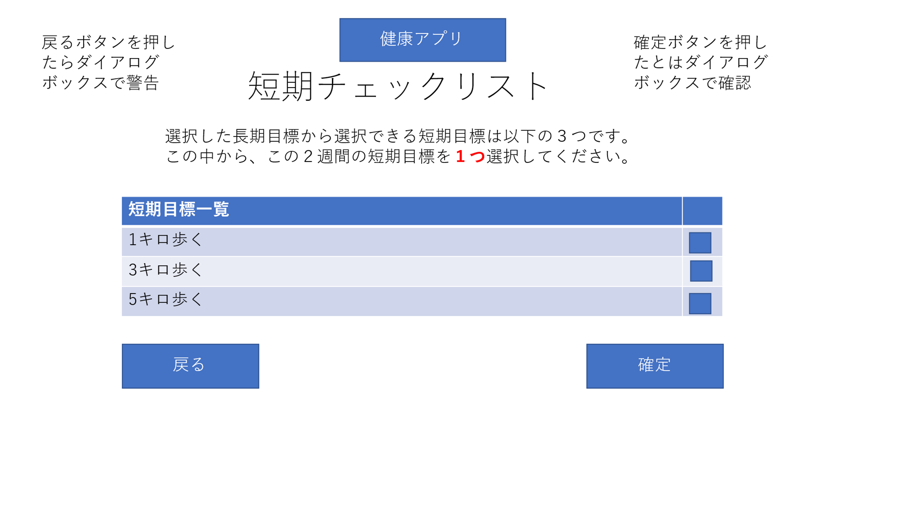

１

 | 機能設計
 |  | 「確定」ボタンを押下⇒ダイアログボックスが表示
 |  | 「はい」ボタンを押下⇒[長期チェックリスト」ページへと進む
 |  | 「いいえ」ボタンを押下⇒元の画面に戻る

 |  | 「戻る」ボタンを押下⇒ダイアログボックスが表示
 |  | 「はい」ボタンを押下⇒「長期目標チェックリストページ」へと戻る
 |  | 「いいえ」ボタンを押下⇒元の画面に戻る

 |  | チェックボックスをクリック⇒☑が入る

 | 項目定義書

 | No |  | 物理名 | 論理名 |  | 画面型 |  | データ型 | min | max | DBテーブル |  | DBカラム | 備考
 | 1 |  | corptitle | タイトル |  | image
 | 2 |  | pagetitle | 見出し |  | Label
 | 3 |  | checktest | チェックテスト |  | table
 | 4 |  | checktest | チェックテスト |  | table |  | Boolean |  |  | Short_check |  | short_answer | 一つだけ選択可能
 | 5 |  | tomypage_button | 確定 |  | submit
 | 6 |  | backlong_button | 戻る |  | submit

初期チェックテスト
外部設計書 |  |  |  |  | 画面名 |  | 初期チェックテスト |  |  |  | 作成者 | 安部 |  |  | 更新者
 |  |  |  |  | システム名 |  | First_checktest |  |  |  | 作成日 | 2022-06-07 |  |  | 更新日
 |  |  |  |  | 備考

 | 画面設計
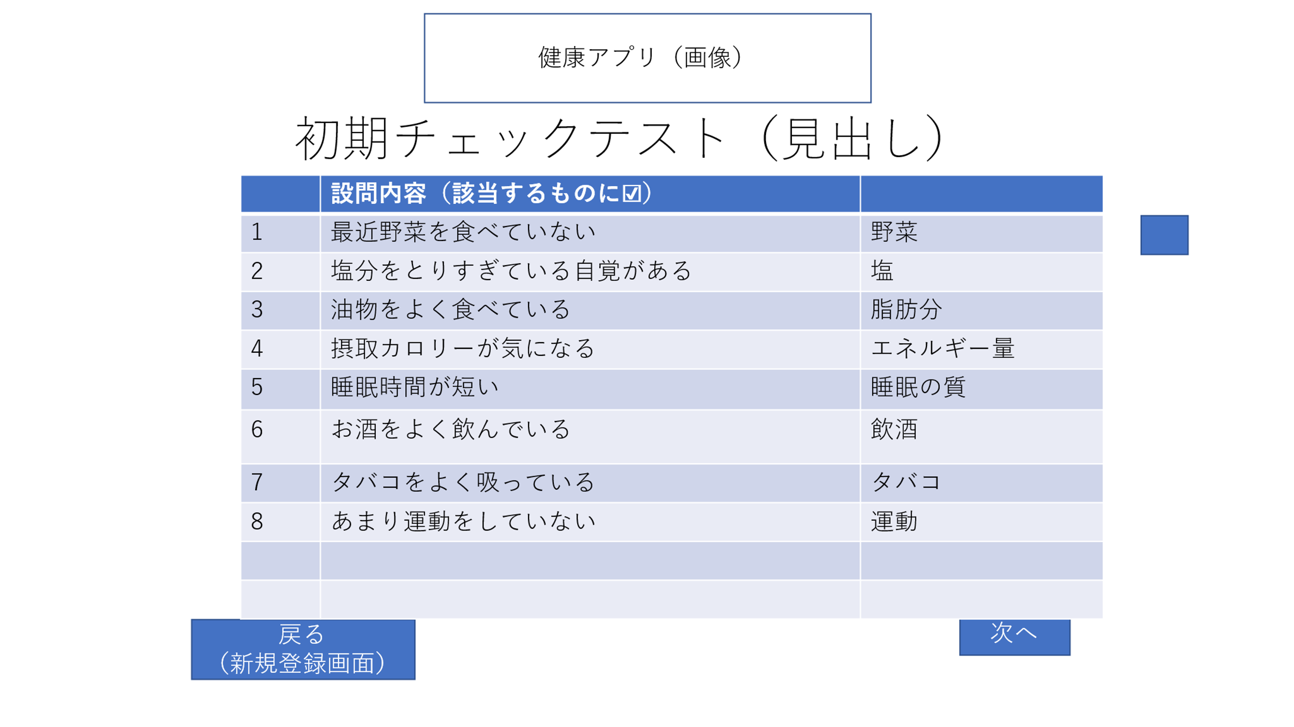

１

 | 機能設計
 |  | 「次へ」ボタンを押下⇒[長期チェックリスト」ページへと進む

 |  | 「戻る」ボタンを押下⇒ダイアログボックスを表示する
 |  | 「はい」ボタンを押下⇒「新規登録ページ」へと戻る
 |  | 「いいえ」ボタンを押下⇒元のページに戻る

 |  | チェックボックスをクリック⇒☑が入る

 | 項目定義書

 | No |  | 物理名 | 論理名 |  | 画面型 |  | データ型 | min | max | DBテーブル |  | DBカラム | 備考
 | 1 |  | corptitle | タイトル |  | image
 | 2 |  | pagetitle | 見出し |  | Label
 | 3 |  | checktest | チェックテスト |  | table
 | 4 |  | checktest | チェックテスト |  | table |  | Boolean |  |  | First_check |  | first_answer | 履歴が辿れないのも怖いのでDBに送る。
 | 5 |  | tolong_button | 次へ
 | 6 |  | backregister_button | 戻る

